数据&BUG
数据不符&系统BUG待处理问题清单
序号 | 测试问题模块 | 测试问题类别 | 问题详细描述 | 测试人 | 处理人 | 备注 | 问题截图 | 备注
1 | 住宅首页-盘点信息 | 样式 | 样式中的宽度不一 | 吴筱栋 | 高祥云 | 已解决
2 | 住宅首页 | 样式 | 控件的距离不统一 | 吴筱栋 | 高祥云 | 已解决 | 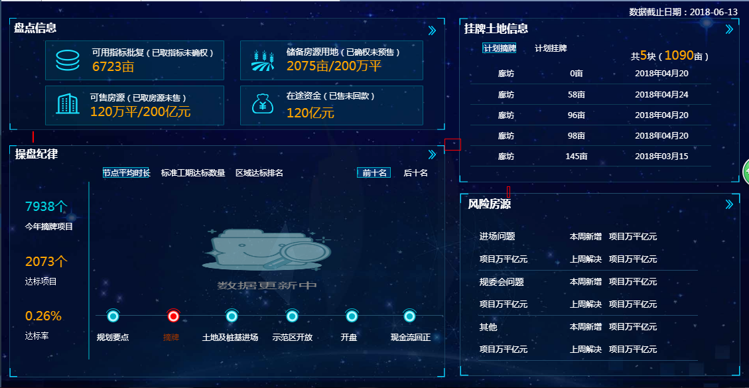
3 | 住宅首页-盘点信息 | 数据问题 | 与盘点信息中的数据不一 | 吴筱栋 | 高祥云 | 已解决
4 | 住宅首页-盘点信息 | 样式 | 标题位置不一致 | 吴筱栋 | 高祥云 | 已解决
5 | 住宅首页-操盘纪律 | 数据问题 | 与操盘纪律中的数据不一 | 吴筱栋 | 高祥云 | 已解决 | 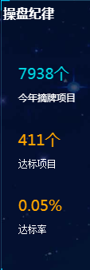
6 | 风险房源 | 逻辑问题 | 数据不对 | 吴筱栋 | 高祥云 | 已解决
7 | 盘点信息-土地 | 样式 | 提示显示格式问题 | 吴筱栋 | 高祥云 | 已解决
8 | 风险房源-事业部/区域分布 | 数据问题 | 与风险分析中的数据不一 | 吴筱栋 | 高祥云 | 未解决：说明，数据中有一条数据对应的org_id在组织表中找不到，已反馈
9 | 盘点信息-土地 | 样式 | 事业部/区域的大小不一 | 吴筱栋 | 高祥云 | 已解决
10 | 盘点信息-房源 | 样式 | 显示不完全 | 吴筱栋 | 高祥云 | 已解决 | 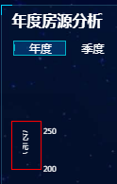
11 | 盘点信息-房源 | 数据问题 | 不应该有小数点 | 吴筱栋 | 高祥云 | 已解决
12 | 盘点信息-房源 | 数据问题 | 没显示数据 | 吴筱栋 | 高祥云 | 已解决
13 | 盘点信息-房源 | 数据问题 | 年度应展示所有月份 | 吴筱栋 | 高祥云 | 已解决 | 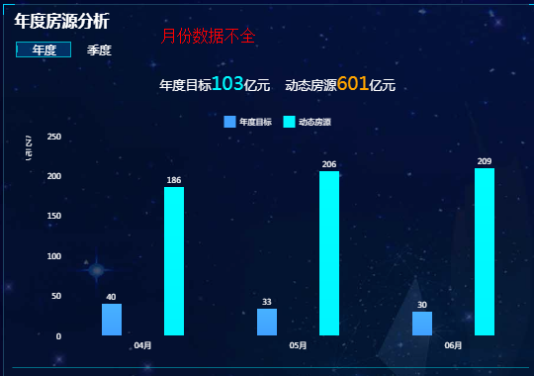
14 | 盘点信息-房源 | 数据问题 | 库存业态分类合并问题 | 吴筱栋 | 高祥云 | 需要拿到新的分类数据
15 | 盘点信息-房源 | 数据问题 | 图表联动问题 | 吴筱栋 | 高祥云 | 联动的数据对应的org_id无法关联 | 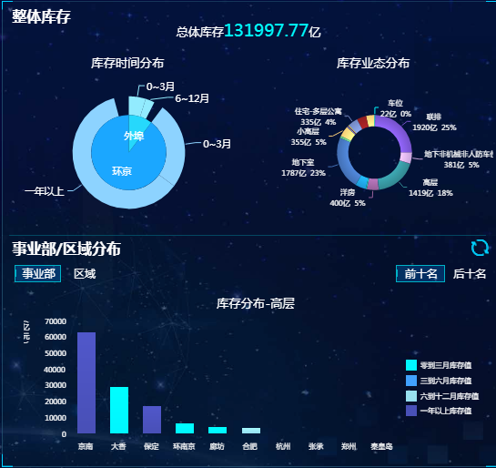
16 | 盘点信息 | 样式 | 时间没有放在最边上 | 吴筱栋 | 高祥云 | 已解决
17 | 操盘纪律 | 样式 | 时间没有放在最边上 | 吴筱栋 | 高祥云 | 已解决 | 同上18
18 | 风险房源 | 样式 | 时间没有放在最边上 | 吴筱栋 | 高祥云 | 已解决 | 同上18
19 | 盘点信息-房源 | 数据问题 | 修改数据不带小数点 | 吴筱栋 | 高祥云 | 已解决
20 | 盘点信息-土地 | 样式 | 时间没有放在最边上 | 吴筱栋 | 高祥云 | 已解决 | 同上18
21 | 盘点信息-销售 | 样式 | 时间没有放在最边上 | 吴筱栋 | 高祥云 | 已解决 | 同上18
22 | 盘点信息-回款 | 样式 | 时间没有放在最边上 | 吴筱栋 | 高祥云 | 已解决 | 同上18
23 | 盘点信息-销售 | 样式 | 数据显示的样式不好 | 吴筱栋 | 高祥云 | 假数据太大 | 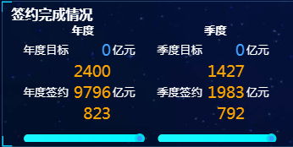
24 | 盘点信息-销售 | 样式 | 显示不完全 | 吴筱栋 | 高祥云 | 已解决
25 | 盘点信息-销售 | 样式 | 显示不完全 | 吴筱栋 | 高祥云 | 已解决 | 同上26
26 | 盘点信息-销售 | 样式 | 显示不完全 | 吴筱栋 | 高祥云 | 已解决 | 同上26
27 | 盘点信息-销售 | 样式 | 柱宽不能讲数据完全放进去 | 吴筱栋 | 高祥云 | 假数据太大
28 | 盘点信息-回款 | 样式 | 显示不完全 | 吴筱栋 | 高祥云 | 已解决 | 同上26
29 | 操盘纪律 | 样式 | 数据不能全部放在柱上 | 吴筱栋 | 高祥云 | 已解决
30 | 风险房源 | 逻辑问题 | 日期的排列有问题 | 吴筱栋 | 高祥云 | 已解决
31 | 盘点信息-销售 | 逻辑问题 | 日期的排列有问题 | 吴筱栋 | 高祥云 | 已解决
32 | 挂牌土地 | 样式 | 不应该是超链接的形式 | 吴筱栋 | 高祥云 | 已解决
33 | 住宅首页 | 链接问题 | 悬浮式应改变鼠标 | 吴筱栋 | 高祥云 | 已解决
34 | 住宅首页 | 逻辑问题 | 数据没有传进来 | 吴筱栋 | 高祥云 | 已解决 | 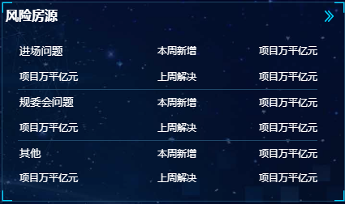
35 | 住宅首页 | 样式 | 背景不能完全容纳文字 | 吴筱栋 | 高祥云 | 已解决
36 | 盘点信息-回款 | 样式 | 样式重叠 | 吴筱栋 | 高祥云 | 已解决
37 | 盘点信息-销售 | 显示问题 | 数据太大 | 吴筱栋 | 高祥云 | 已解决

